상품제안서
송월타올 항균36 고리손수건 | 상품코드: S28029

 |  |  |  |  |  |  | 02-713-8555 | www.synergygift.co.kr
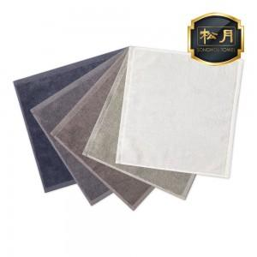

【상세/제작정보】 | <p><span style="font-size: 14pt;">※ 자수인쇄 디자인 난이도에 따라 인쇄비 편차 발생 됩니다.</span></p>

【인쇄/포장옵션】 | 실크, 자수 / 포장지포장

【공급단가】 | 수량 | 200~ | 500~ | 1,000~ | 3,000~ | 5,000~
*VAT별도 | 단가 | 2,050원 | 2,020원 | 1,970원 | 1,890원 | 1,810원

【상품 URL】 | https://www.synergygift.co.kr:443/src/goods_detail.php?gdno=28029

